調整
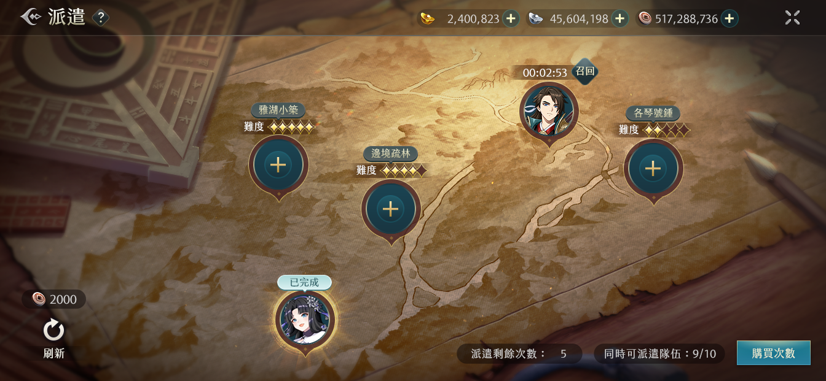
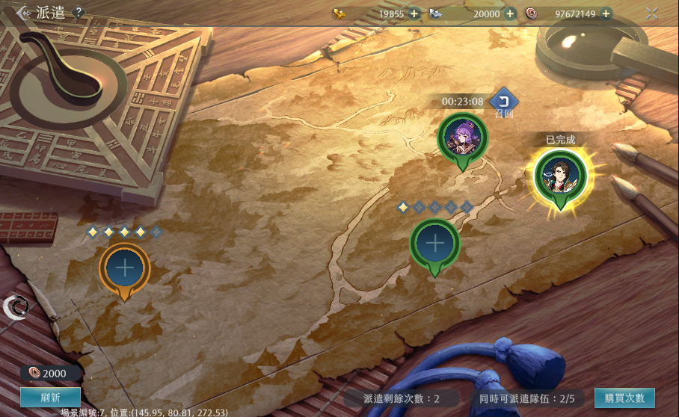
2.0介面 | 原介面 | 調整
 |  | 1.召回鍵修改

1
 |  | 2.多顯示任務名字，任務名字在：
 |  | C:\XQJ\XQJ_UnityProject\Document\ExpeditionData.xlsx的4號欄
2
1

4
 |  | 3.刷新鍵修改

 |  | 4.已完成顯示修改
2

4

3

3

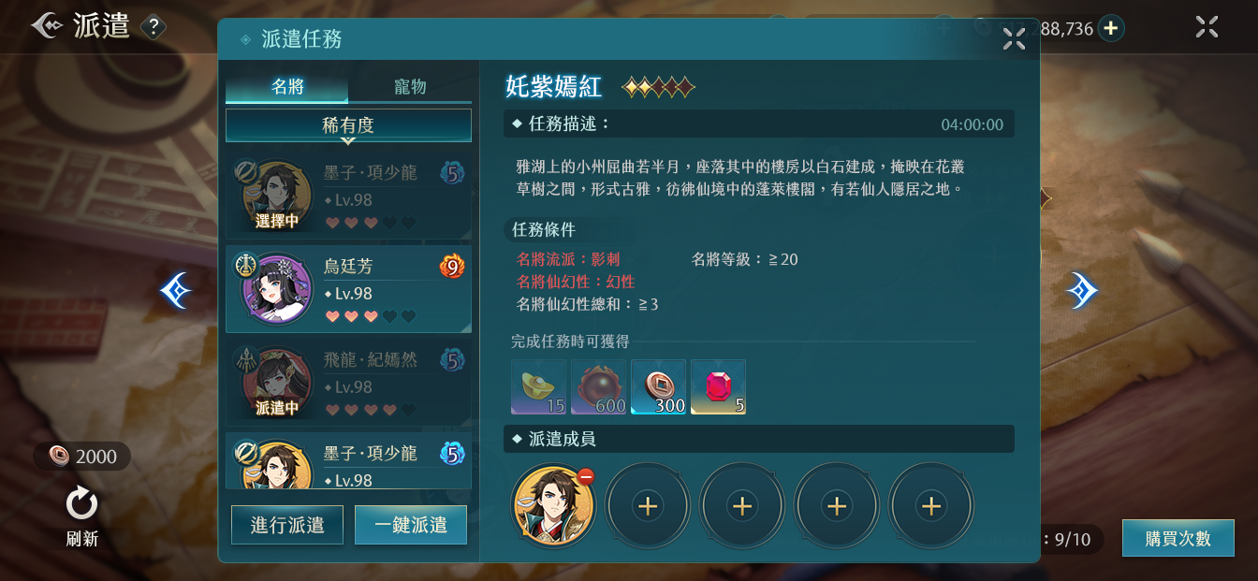
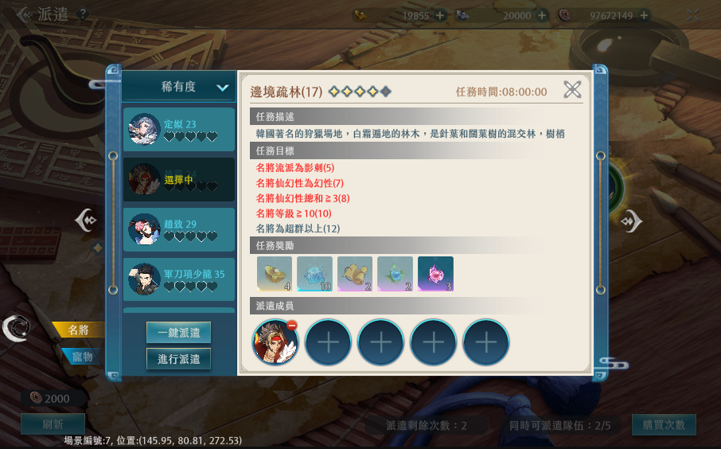
 |  | 1.多顯示名將的仙幻性種類和等級
 |  | （已問過戰鬥組企劃，不是通過讀表完成）
8
1
1
2
3
2
3
4
4
 |  | 2.多顯示名將的職業
 |  | C:\XQJ\XQJ_UnityProject\Document\HeroData.xlsx的5號欄
5
6
9
5
 |  | 3.多顯示名將等級

9
 |  | 4.顯示字串變成“任務條件”
 |  | 字串編號：141496
6
 |  | 5.任務條件超過三個的部分顯示在右邊（不會超過六條）

7
8
7
 |  | 6.選擇中顯示修改

 |  | 7.按鍵位置變化

 |  | 8.按鍵位置變化

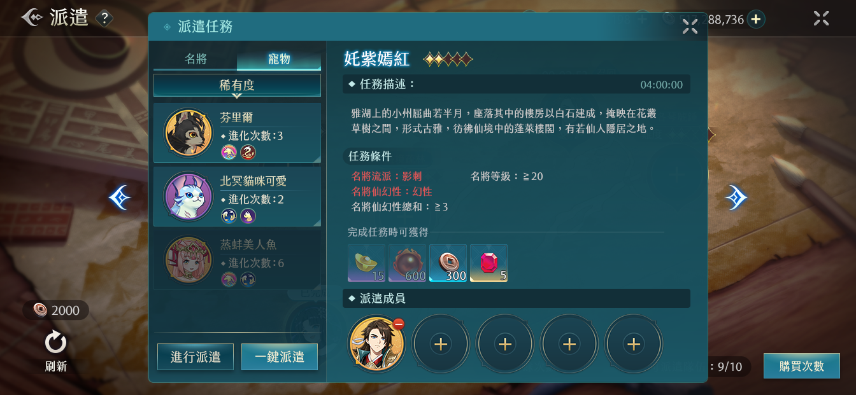
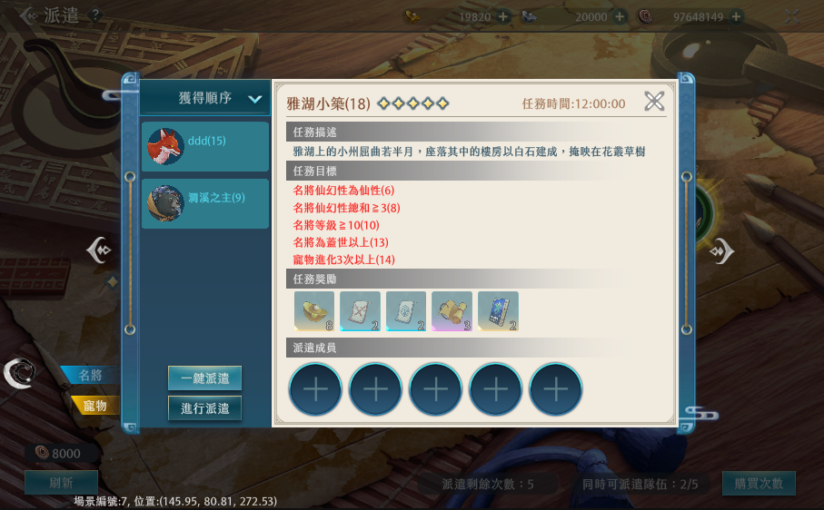
 |  | 9.按鍵變化
 |  | 1.多顯示進化次數和基因
 |  | 寵物進化：消耗資源增强寵物的系統
 |  | 具體可看：寵物-進化
 |  | 寵物基因：描述寵物是什麽類型動物的標簽，如貓、狗等
 |  | 具體可看：風物志-俠靈志-寵物
1
1

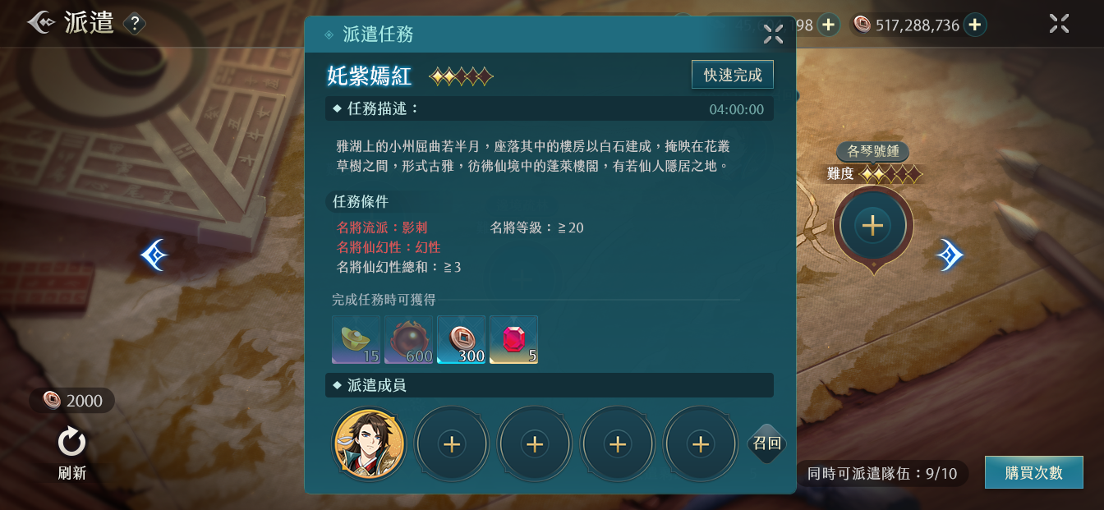
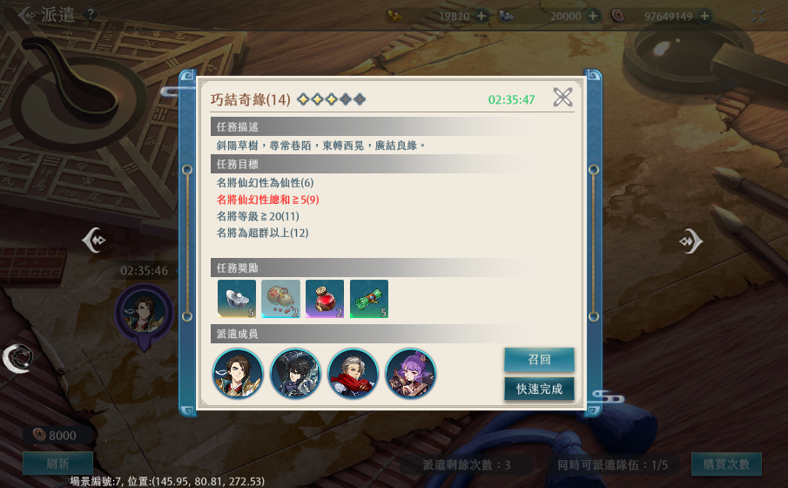
 |  | 1.按鍵位置變化

1
 |  | 2.派遣出去仍然看得見沒使用的頭像框框

2
2
1
1

